쌀떡
<<쌀떡볶이 종류>>

 |  |  |  | 등록번호 | 783-81-01480
 | ㈜정수 |  |  | 상 호 | ㈜정수 | 대표이사 | 강 옥 순
 |  |  |  | 주 소 | 경기도 포천시 영중면 은잿말길 165
 |  |  |  | 업 태 | 제조업 | 종 목 | 떡 류

단가 단위 : 원
품 목 | 단 위 | 중 량 | 사 진 |  | 금 액 (VAT별도) | 비고
쌀떡볶이 | 대 | 1.5k | 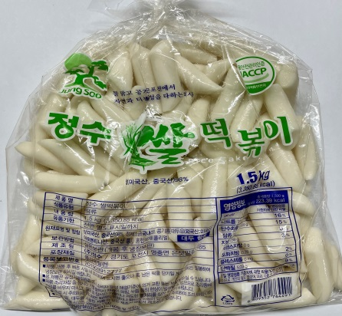 |  |  | 일배식품
 | 중 | 1.5k |  |  |  | "
 | 소 | 1.5k |  |  |  | "
 | 절 | 1.5k |  |  |  | "
 | 5㎝ | 1.5k |  |  |  | "
 | 3㎝ | 1.5k |  |  |  | "
쌀가래떡 | 15㎝ | 2k | 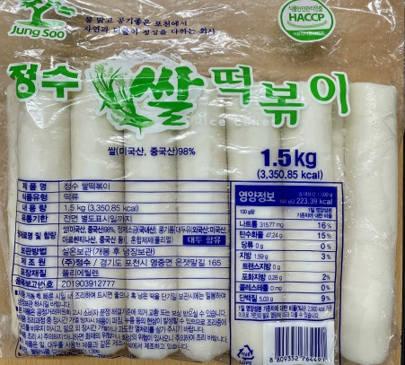 |  |  | "
쌀 진공 | 대 | 1.4k | 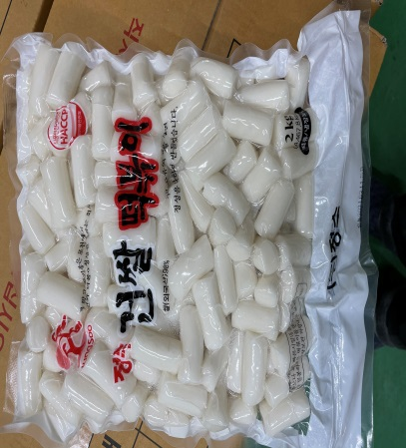 |  |  | 쌀건조제품
 | 중 | 1.4k |  |  |  | "
 | 소 | 1.4k |  |  |  | "
 | 절 | 1.4k |  |  |  | "
 | 5㎝ | 1.4k |  |  |  | "
 | 3㎝ | 1.4k |  |  |  | "
쌀 떡국떡 | 봉 | 3k | 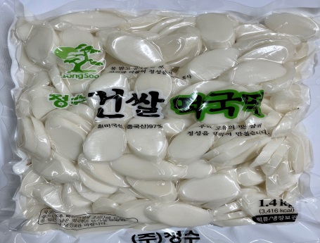 |  |  | "
 | 봉 | 2k |  |  |  | "
 | 봉 | 1.4k |  |  |  | "
 | 봉 | 1k |  |  |  | "
 | 봉 | 500g |  |  |  | "
쌀 발아떡국 | 봉 | 5k | 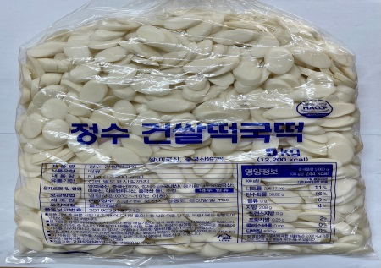

밀떡
<<밀 떡볶이 종류>>

 |  |  |  |  | 등록번호 | 783-81-01480
 |  | ㈜정수 |  |  | 상 호 | ㈜정수 | 대표이사 | 강 옥 순
 |  |  |  |  | 주 소 | 경기도 포천시 영중면 은잿말길 165
 |  |  |  |  | 업 태 | 제조업 | 종 목 | 떡 류

단가 단위 : 원
품 목 |  | 단 위 | 중 량 |  |  | 금 액 (VAT별도) | 비 고
밀떡볶이 |  | 대 | 2k | 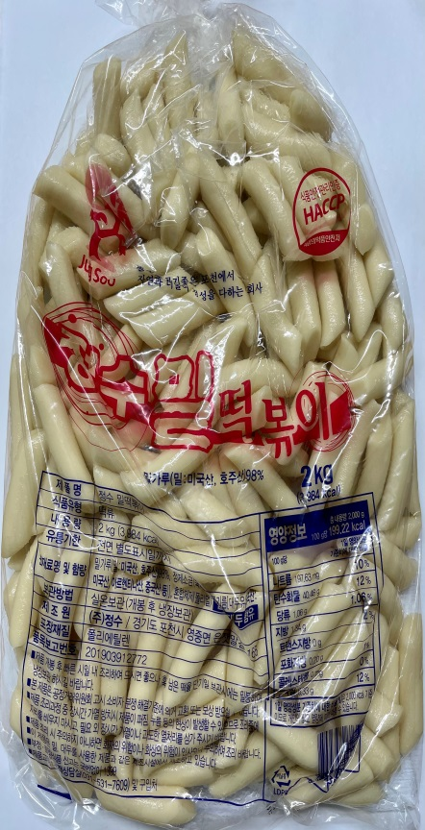 |  |  | 일배식품
 |  |  | 4k |  |  |  | "
 |  |  | 5k |  |  |  | "
 |  | 중 | 2k |  |  |  | "
 |  |  | 4k |  |  |  | "
 |  |  | 5k |  |  |  | "
 |  | 소 | 2k |  |  |  | "
 |  |  | 4k |  |  |  | "
 |  |  | 5k |  |  |  | "
밀떡볶이 (단위별 주문생산) |  | 5㎝ |  |  |  |  | "
 |  | 4㎝ |  |  |  |  | "
 |  | 3㎝ |  |  |  |  | "
 |  | 8㎜ |  |  |  |  | "
판 밀떡볶이 |  | 왕대 | 5k |  |  |  | "
 |  | 별대 | 4k |  |  |  | "
 |  | 정관 | 4k |  |  |  | "
밀 건떡볶이 |  |  | 2k | 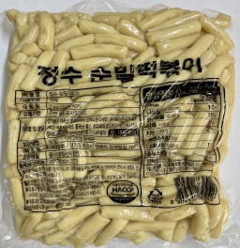 |  |  | 건조제품
 |  |  | 3.75k |  |  |  | "
밀 면떡 |  |  | 2k |  |  |  | "
밀 우동(누들) |  |  | 2k |  |  |  | "
밀건떡볶이 (단위별 주문생산) |  | 5㎝
 |  | 4㎝
 |  | 3㎝
 |  | 8㎜

합계 | \

